homann to jupiter
 |  |  |  | re | 149600000 | km | Ve | 29.78 | V2- |  |  |  | 蓝色为参数区
 |  |  |  | rj | 778500000 | km | Vj | 13.1
 |  | 等于 |  | GMsun | 132712000000 |  | GMjupiter | 126687000 | GMearth | 398600
到木星 | V1+ | Va | sqrt(2*GMsun*rv/(re*(re+rv))) | 7.413 | km/s
从地球走 | V2+ | Vp | sqrt(2*GMsun*re/(rv*(re+rv))) | 38.578 | km/s | V2-+Vinf,e

 | delta Ve | Vinf,e | Vp-V2- | 8.798 | km/s

意味着 | E+ | 0.5*(vinf,e)^2 | 38.702402

地球半径 | 6378 | km | 停泊轨道 | 250 | km |  |  |  |  |  |  |  | 霍曼转移

 | rpark | 6628 | km
 |  |  |  |  |  |  |  |  |  |  | 计算步骤来自
 | vpark | sqrt(GMearth/rpark) | 7.7549213451 | km/s |  |  |  |  |  |  | Spacecraft Dynamics and Control - Lecture 14: Interplanetary Mission Planning (asu.edu)
 |  |  |  |  |  |  |  |  |  |  | http//control.asu.edu/Classes/MAE462/462Lecture14.pdf |  |  | 0
公式 | E | 0.5*(vafter)^2-GMearth/rpark

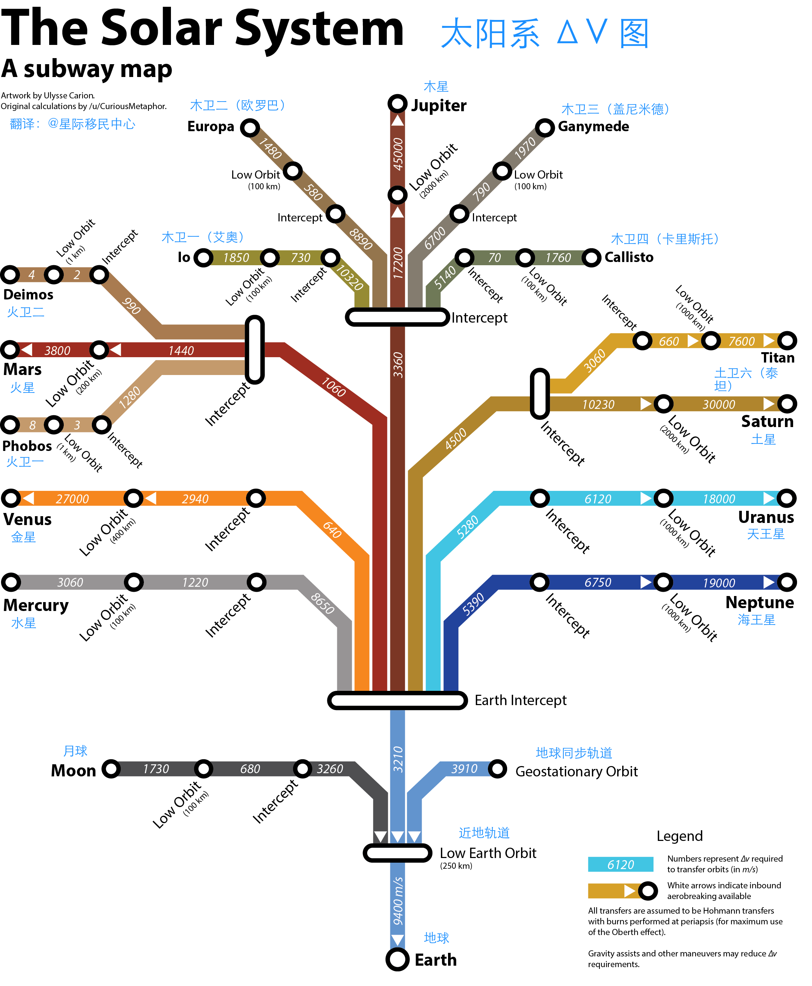
 | vafter | 14.059957828 | km/s |  |  |  |  |  |  | 进入圆轨的dv |  | 23.962562852 | km/s（等于表中的delta v1的绝对值+delta v3的绝对值）
 |  |  |  |  |  |  |  |  |  | 和dv map的23770m/s差不多
第一次机动 | delta V1 | Vafter-Vpark | 6.3050364833 | km/s |  |  |  |  |  | 所以采信
 |  |  |  |  |  |  |  |  |  | 3210
 |  |  |  |  |  |  |  |  |  | 3360
 | Missions to outer planets (v2+ = vp ). |  |  |  |  |  |  |  |  | 17200
 |  |  |  |  |  |  |  |  | 合计 | 23770

 | Vinf,j | Va-Vj | -5.687 | km/s
 |  |  | 半长轴 |  |  | 系数 | AU
木星半径 | 69911 | km | aj | 778479000 |  | 5.20336301 | 149597871 | 778412028.34
停泊轨道 | 2000 | km
rc | 71911 | km

我们需要近拱点 | rp,j | a*(1-e) | rc

 | E | 0.5*(vinf,j)^2 | 16.1709845

 | a | -GMjupiter/(Vinf,j)^2 | -3917108.4482 | km

 | e | 1-rp,j/a | 1.0183581846

半通径 | p | a*(1-e^2) | h^2/GMjupiter | rt^2*vinf,j^2/GMjupiter
角动量 | h
target radius | rt | sqrt(a*(1-e^2)*GMjupiter/vinf,j^2) | 754014.29904 | km

所以 | p | 145142.15541 | km

到达速度 | v | sqrt(2*GMjupiter/rp,j-GMjupiter/a) | 59.630366962 | km/s

停泊速度 | vc | sqrt(GMjupiter/rp,j) | 41.972840594 | km/s

 | delta v3 | vc-v | -17.657526368 | km/s

逃逸速度 | Vesc | sqrt(2*GMjupiter/rp,v) | 59.358560419 | km/s

第二次机动 | delta V2 | v-vesc | 0.27180654294 | km/s

总delta V |  | 6.5768430263 | km/s

